画面
メイン画面
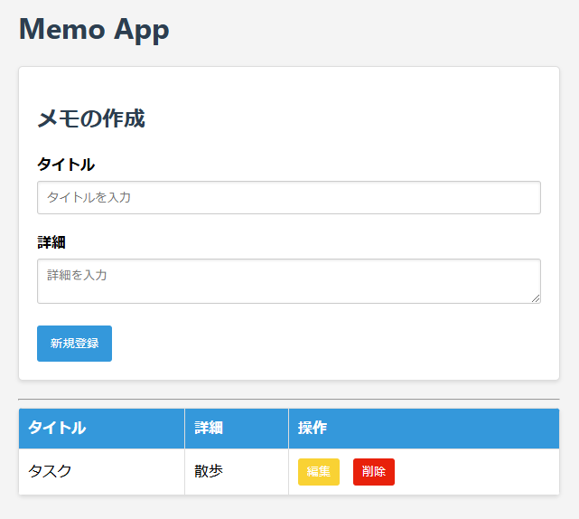
ログイン ・新規登録
ログインページ

期日入力欄の追加
カレンダーで選ぶ方式
必須ではない

期日の列を追加

新規登録

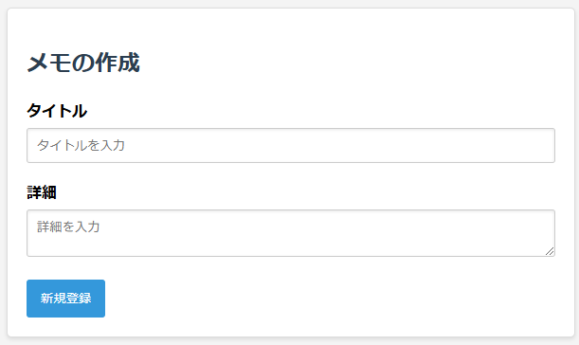
ログイン時も流用できないか？
新規登録

ユーザー名

パスワード

ソフト構造
フロント | バック
routers
cruds
models
db.py
db接続
セッション
HTML
ID,
CSSセレクタ等で
情報取得。
イベントに関数登録。
app.js
schemas
memo.py
フロント・バック間のデータ形式
memo.py
CRUD処理
memo.py
ORM用の
データ型
DB
URL指定, HTTPプロトコルでやりとり。
bodyはJSON形式
memo.py
フロント・
バック間の
ルーティング

CRUDコール

チェックボックス
チェックボックス
情報
チェックボックス
情報
ルーター設定
データベース初期化

main.py
init_database.py

フォルダ

ファイル

